マニラ
MANILA SCHEDULE - 関西 |  |  |  |  |  |  |  |  |  |  |  | 連絡先：大阪海運 TEL：06-7730-1075/FAX：06-7730-1088
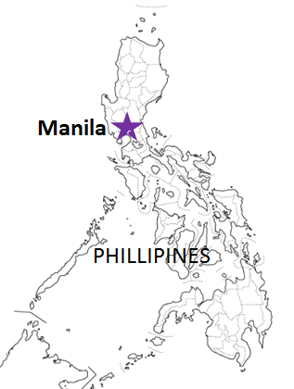
Destination: Manila(North), Philippines
 |  |  |  |  |  |  |  |  |  |  |  |  | UPDATED : | 2026-06-17 | E
From Osaka / Kobe
VESSEL | VOY | CFS CUT |  |  |  | ETA |  | ETD |  | ETA
 |  | OSA |  | KOB |  | KOB |  | KOB |  | MNL

注意事項
危険品は受諾出来かねますのでご了承ください。
国内消防法該当品は搬入日に指定がございます。 事前に担当者にご確認の上、外貨にてご搬入ください。
段積み不可貨物、重量物、長尺貨物、背高貨物は 受託不可もしくは追加費用が発生する場合がございます。 詳細は担当者までお問合せ下さい。
貨物搬入の際には、下記３点をお願い致します。 ＊貨物にケースマークを貼付 ＊送り状に"にしてつ/大阪海運営業所扱い"と記載 ＊送り状にケースマークの記載
木材を使用した梱包等については輸入地で規制がございます。 詳細は下記ご確認ください。 http://www.maff.go.jp/pps/j/konpozai/kuni/country.html
先船のスケジュール及び船名は、予告なく変更の 可能性がございます。予め御了承をお願い致します。
記載以外の仕向け地も承っております。お問合せください!
 |  |  |  |  |  |  |  | 0 DAYS |  | 5 DAYS
LOS ANDES BRIDGE | 0238S | 2026-06-17 | 水 | 2026-06-17 | 水 | 2026-06-19 | 金 | 2026-06-20 | 土 | 2026-06-25 | 木
※Omit by Carrier |  | 2026-06-24 | 水 | 2026-06-24 | 水 | 2026-06-26 | 金 | 2026-06-27 | 土 | 2026-07-02 | 木
ACX CRYSTAL | 0329S | 2026-07-01 | 水 | 2026-07-01 | 水 | 2026-07-03 | 金 | 2026-07-04 | 土 | 2026-07-09 | 木
LOS ANDES BRIDGE | 0239S | 2026-07-08 | 水 | 2026-07-08 | 水 | 2026-07-10 | 金 | 2026-07-11 | 土 | 2026-07-16 | 木
★ONE DANIELLA | 0009S | 2026-07-10 | 金 | 2026-07-10 | 金 | 2026-07-17 | 金 | 2026-07-18 | 土 | 2026-07-23 | 木
混載サービスのため、スケジュールや船名は予告なく変更する可能性がございます。ご依頼の前に、事前に最新のスケジュールを担当にご確認下さい。
ACX CRYSTAL | 0330S | 2026-07-22 | 水 | 2026-07-22 | 水 | 2026-07-24 | 金 | 2026-07-25 | 土 | 2026-07-30 | 木

★本船名＝CUT日前倒し
※本船名＝本船変更
※本船名＝サービス無し

貨物搬入先 | 会社名 |  |  |  | 住所 / 保税名称
大阪 CFS | ㈱辰巳商会 南港 コンテナフレートステーション |  |  |  | 大阪市住之江区南港東 7-1-24 |  |  |  |  |  | NACCS: 4IW62
 |  |  |  |  | TEL : 06-6612-3153 FAX : 06-6612-6256
神戸 CFS | ㈱辰巳商会 ポートアイランド物流センター |  |  |  | 神戸市中央区港島 7-13 |  |  |  |  |  | NACCS: 3FRA2
 |  |  |  |  | TEL :078-302-0282 FAX : 078-302-1406

